TITULKA
REVITALIZACE PARKU CIHELNA V ŠUMPERKU
2021

PROVÁDĚCÍ DOKUMENTACE
DOKUMENTACE PRO ŽÁDOST O DOTACI

VÝKAZ VÝMĚR
sadovnické úpravy

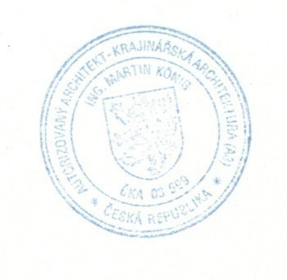
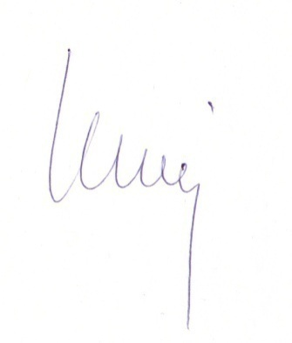

Investor:
Město Šumperk

Projektant:
Atelier König
Máchova 1068, Staré Město u UH | paré:

Datum:
03/21

